Übersicht
Erreichungsgrad Kompetenzraster
 | Speedometer | Pointer
 | 0 | 52
 | 70 | 1
 | 15 | 100
 | 15
 | 100
Name: | Levyn | Schneider
Thema | Erreichte Punkte | Mögliche Punkte
Workshops | 52 | 103
Ergebnis | 52

Maximalpunkte für Note 6: | 103
Aktuelle Note Kompetenzraster 50% | 3.50
Modulnote | 3.5

Lernvortschritt
 | IST Wert | SOLL Wert
8/15/24 | 0 | 0
10/29/24 | 52 | 96.153846154
11/1/24 | 100 | 100

Workshops
 | Basierend auf LBV-1 | Levyn Schneider | 103 | 52
 | 00 Vortrag
 | Ich kann/weiss/habe… | Tätigkeitsnachweis | Mögliche Punkte | Erreichte Punkte | Bemerkungen
 | Sie haben sich mit einem der vorgegebenen Vortragsthemen genauer beschäftigt und einen Kurzvortrag (5 Min. pro Person ) dazu vorbereitet. Tandem möglich. Achtung die 5 Punkte gibt es nur für Vorträge, welche fachlich ein sehr gutes Niveau aufweisen. | Vortrag halten zu Beginn einer Lektion (evt. als 2er Gruppe) | 5
 | Sie haben ein Handout zum Vortrag erstellt (1-2 Seiten A4). |  | 5

Teil 1 | 01 Einstieg
25% | Ich kann/weiss/habe… | Tätigkeitsnachweis | Mögliche Punkte | Erreichte Punkte | Bemerkungen
 | Sie kennen die verschiedenen Berufe, welche hinter einer professionellen Webentwicklung stehen. | Das müssen Sie können, es gibt aber keine Punkte.
 | Sie haben sich Ihre Entwicklungsumgebung entsprechend eingerichtet (Live Server). | Das müssen Sie können, es gibt aber keine Punkte.

 | 02 Grundlagen HTML
 | Ich kann/weiss/habe… | Tätigkeitsnachweis | Mögliche Punkte | Erreichte Punkte | Bemerkungen
 | Sie wissen, was ein HTML Element ist. | Das müssen Sie können, es gibt aber keine Punkte.
 | Sie wissen, was ein HTML Attribut ist. | Das müssen Sie können, es gibt aber keine Punkte.
 | Sie erstellen eine Webseite, welche verschiedene Überschriften, Absätze, eine Tabelle, eine sortierte und eine unsortierte Liste, sowie Links beinhaltet. | Das müssen Sie können, es gibt aber keine Punkte.
 | Sie können ein HTML Grundgerüst mit <header><nav> <section><article><aside><footer> aufbauen und Sie wissen, wofür die einzelnen Bereiche stehen. | Das müssen Sie können, es gibt aber keine Punkte.
 | Sie wissen was HTML Klassen und ID's sind. | Das müssen Sie können, es gibt aber keine Punkte.
 | Ihre Webseite hat Überschriften in verschiedenen Grössen. |  | 1 | 1
 | Ihre Webseite hat Absätze mit Text. |  | 1 | 1
 | Ihre Webseite hat Bilder. |  | 1 | 1
 | Ihre Webseite hat Buttons. |  | 1 | 1
 | Ihre Webseite hat ein Formular. |  | 1 | 1

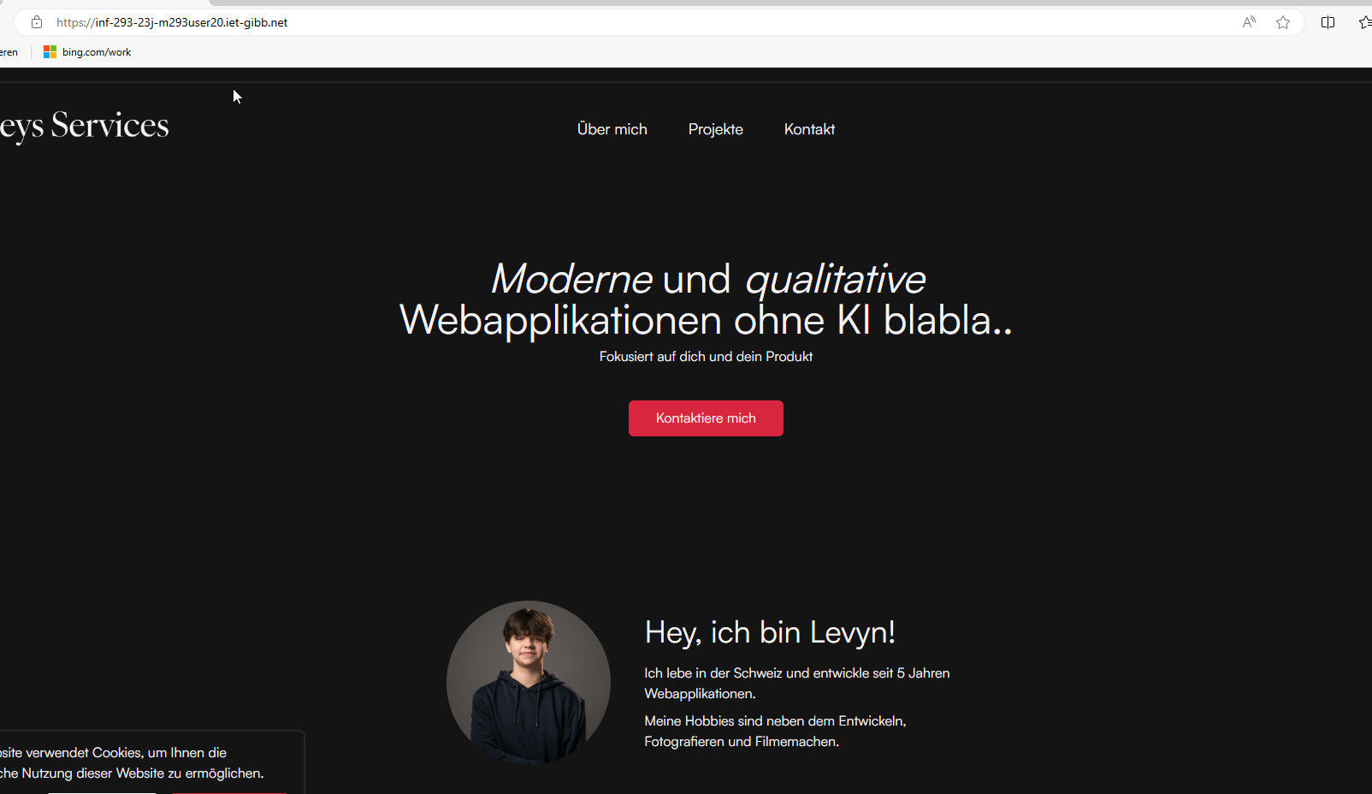
 | 03 Veröffentlichen |  |  |  | Letztmögliche Abgabe: Ende KW35
 | Ich kann/weiss/habe… | Tätigkeitsnachweis | Mögliche Punkte | Erreichte Punkte | Bemerkungen
 | Sie können Ihre Webseite passwortgeschützt auf einem Webserver der Schule veröffentlichen und für die Lehrperson zugänglich machen. Beachten Sie bereits jetzt, dass noch eine weitere Seite (2. Teil) und ein Webauftritt (3. Teil) auf demselben Server veröffentlicht werden. | Link in Portfolio | 2 | 0 | Webseite kommt ohne PW
 | Sie haben sich mit verschiedenen Angeboten von öffentlichen Webservern auseinandergesetzt und Angebote verglichen. | Portfolio Eintrag | 2 | 2
 | Sie wissen welche, rechtlichen Aspekte bei jeder Veröffentlichung einer Webseite beachtet werden müssen (Impressum, Urheberrecht, Standortwahl, Persönlichkeitsschutz). | Portfolio Eintrag | 2 | 2

 | 05 Grundlagen CSS |  |  |  | Letztmögliche Abgabe: Ende KW35
 | Ich kann/weiss/habe… | Tätigkeitsnachweis | Mögliche Punkte | Erreichte Punkte | Bemerkungen
 | Sie kennen die Grundlagen von CSS.
 | Sie können Ihre Webseite mit CSS gestalten (Angabe Farbe, Abstände, Schriftgrösse). | Direkt in der veröffentlichten Webseite | 4 | 4

 | 06 DevTools
 | Ich kann/weiss/habe… | Tätigkeitsnachweis | Mögliche Punkte | Erreichte Punkte | Bemerkungen
 | Sie kennen die DevTools des Browsers und können damit eine Webseite untersuchen.

 | Abschlusstest Teil 1 |  |  |  | Durchführung Abschlusstest 1: KW35
 | Ich kann/weiss/habe… | Tätigkeitsnachweis | Mögliche Punkte | Erreichte Punkte | Bemerkungen
 | Sie haben die Abschlussfragen zu Teil 1 beantwortet. | smartlearn.iet-gibb.ch | 10 | 10

 | Total Teil 1 |  | 35 | 23

Teil 2 | 07 Layout der Webseite |  |  |  | Letztmögliche Abgabe: Ende KW38
25% | Ich kann/weiss/habe… | Tätigkeitsnachweis | Mögliche Punkte | Erreichte Punkte | Bemerkungen
 | Sie veröffentlichen Ihre Seite auf dem Webserver der Schule.
 | Sie können Ihrer Webseite ein sinnvolles Layout geben, so dass die Elemente aus dem Grundgerüst vernünftig platziert sind. Dazu verwenden Sie das vorgegebene Template von W3schools. | Direkt in der veröffentlichten Webseite | 2 | 2
 | Sie haben Ihre Webseite 'responsive' gemacht. | Direkt in der veröffentlichten Webseite | 4 | 4
 | Sie haben sich mit 'best practice' zum Thema 'User Experience' auseinandergesetzt. | Portfolio Eintrag | 2 | 2
 | Sie haben sich mit dem Thema 'Barrierefreiheit' bei Webseiten auseinander gesetzt. | Portfolio Eintrag | 2 | 2

 | 08 Webseite aus Template erweitern |  |  |  | Letztmögliche Abgabe: Ende KW38
 | Ich kann/weiss/habe… | Tätigkeitsnachweis | Mögliche Punkte | Erreichte Punkte | Bemerkungen
 | Webseite individuell für allroundinformatik (bzw. Ihre Firma) angepasst. | Direkt in der veröffentlichten Webseite | 2 | 2
 | Bilder ersetzt (Bilder aus dem Kurs, oder eigene) | Direkt in der veröffentlichten Webseite | 2 | 2
 | Ein Modal funktionsfähig angepasst/eingebunden (Achtung: ein JS Alert ist kein Modal). | Direkt in der veröffentlichten Webseite | 2 | 2
 | Individuelle eigene Ergänzung (z.B. Videos, Audios; Cards; Maps usw.) | Direkt in der veröffentlichten Webseite | 2 | 2
 | Individuelle eigene Ergänzung | Direkt in der veröffentlichten Webseite | 2 | 2

 | Abschlusstest Teil 2 |  |  |  | Durchführung Abschlusstest 2: KW42
 | Ich kann/weiss/habe… | Tätigkeitsnachweis | Mögliche Punkte | Erreichte Punkte | Bemerkungen
 | Sie haben die Abschlussfragen zu Teil 2 beantwortet. | smartlearn.iet-gibb.ch | 10 | 9

 | Total |  | 30 | 29

Teil 3 | Projekt Eigene Website |  |  |  | Letztmögliche Abgabe: Ende Quartal KW44
50% | Ich kann/weiss/habe… | Tätigkeitsnachweis | Mögliche Punkte | Erreichte Punkte | Bemerkungen
 | Sie können selbst wählen, ob Sie eine Vereinsseite des Fussballclubs, eine Präsentation eines Hobbies, eine Webseite für eine Traumfirma, usw. oder gar für einen echten Kunden bauen. Wichtig: Die Seite muss businesstauglich sein. Das bedeutet: Die Seite muss so aussehen, dass Ihre Lehrfirma diese einem Kunden verkaufen könnte.
 | Achtung: Zuerst wird ein Konzept erstellt, ohne Konzept wird der ganze Teil 3 nicht abgenommen!
 | Sie erstellen einen Gestaltungsentwurf im Tool Ihrer Wahl unter Berücksichtigung verschiedener Faktoren wie:
 | Farbe |  | 2
 | Schrift |  | 2
 | Responsiv, wichtig: Je ein Mockup erstellen für Desktop und Mobile. |  | 2
 | Sie präsentieren Ihren Entwurf der Lehrperson und können begründen, warum Sie welche Farben, welche Schriften etc. ausgewählt haben. |  | 3

 | Sie setzen die Site nach dem Konzept um und veröffentlichen die Site auf dem Webserver der Schule. Die Site umfasst:
 | Landingpage / Startseite soll attraktiv sein, und das Interesse des Benutzers wecken (mind. Bilder + Text). |  | 2
 | Menu Navigation bei Desktop und bei Mobile Version unterschiedlich. |  | 2
 | Min. 4 weitere Unterseiten, passend zum Kunden / Thema. |  | 2
 | Impressum |  | 2
 | Durchgängiger Header/Footer |  | 2
 | Kontaktformular |  | 2
 | Bildergallerie (evtl. Slider) mit min. 4 Bildern |  | 2
 | Tabelle |  | 2
 | Site ist responsiv, mehrere Elemente nebeneinander (Desktop), z.B. Text 2- oder 3-spaltig, bei Mobile untereinander. |  | 2
 | Die Site ist auf ihre Funktionen getestet (Links funktionieren). |  | 2
 | Sie veröffentlichen Ihre Website. |  | 2
 | Die Site entspricht Ihrem Entwurf. |  | 2
 | Ein Formular wird auf die Eingabe validiert. |  | 2
 | Diese 3 Punkte gibt es für herausragende Projekte, usw. Ideen mit der Lehrperson vorgängig absprechen. |  | 3

 | Total |  | 38 | 0

Einstellungen
Erreichungsgrad Kompetenzraster
Speedometer |  |  | Pointer
Start | 0 |  | Value | 52
Initial | 70 |  | Pointer | 1
Middle | 15 |  | End | 100
End | 15
Max | 100

Beginn Modul | 2024-08-15 | 0 | 0
Heute | 2024-10-29 | 52 | 96.153846154
Letzte Abgabe | 2024-11-01 | 100 | 100
Lernvortschritt
Datum Abgabe 50% nach halbem Modul | 2024-09-23
Semesterdauer in Tagen |  | 78
verfügbare Tage |  | 3
vergangene Tage |  | 75

